1
Инструктивные письма -ИП

После открытия формы в таблице показывать все не закрытые письма ( сверху последнее введенное письмо) со статусом создано, в работе

Есть возможность выбрав период просмотреть старые (закрытые )письма, со статусом выполнено, отменено

Система поиска - искала письма по номеру вагона (выводила на экран письма с этим номером вагона ) (за выбранный период)
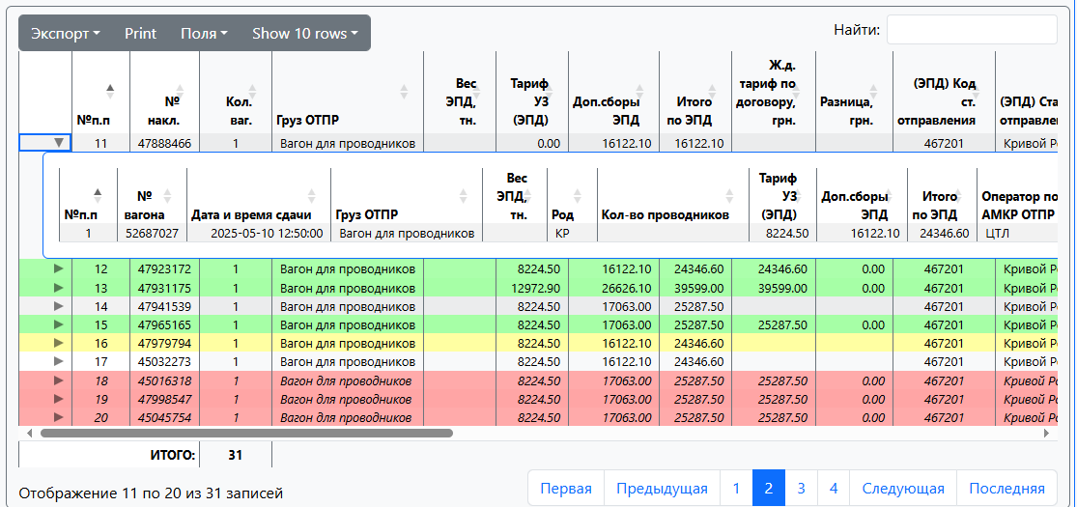

Письмо вводится в систему, система проверила что вагонов нет на АМКР , оно сохраняется и имеет статус «Создано» (цвет строки - серый)
Если в процессе приёма составов обнаруживается вагон на который существует не закрытое ИП, то система автоматически привязывает к вагону данные письма, а
Инструктивное письмо переходит в состояние «В работе» (цвет строки по письму "желтый")

Письмо вводится в систему, система проверила что вагон находится на комбинате, то система привязывает к вагону данные инструктивного письма
оно сохраняется и имеет статус «В работе» (цвет строки по письму "желтый")

Если в процессе отправления составов система обнаруживает вагон на который существует не закрытое ИП,
то система автоматически в письме проставляет время сдачи по вагону
После того, как все вагоны по письму отправлены или по вагону есть новое письмо , оно переходит в статус «Выполнено» (цвет строки "зеленый")

Если письмо не действительно (принудительно закрыто), она переходит в состояние «Отменено» (цвет строки "Красный")
Принудительно закрыто - поставили "галку - отмена" по всем вагонам данного письма и система автоматически удаляет данные письма по вагонам
Если в письме есть вагон по которому оно не действительно (принудительно закрыт), статус строки остается согласно данных по другим вагонам (цвет строки "Голубой")
Принудительно закрыто - поставили "галку - отмена" возле номера вагона и система автоматически удаляет данные письма по вагону
Разработать возможность вывода в Excel вместе всех не закрытых письма

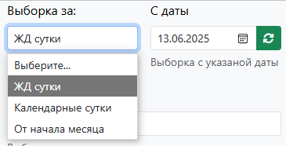

Для ввода нового письма нажимаем кнопку "Добавить" , откроется окно "Добавить новое письмо" с полями ввода

Перечень писем

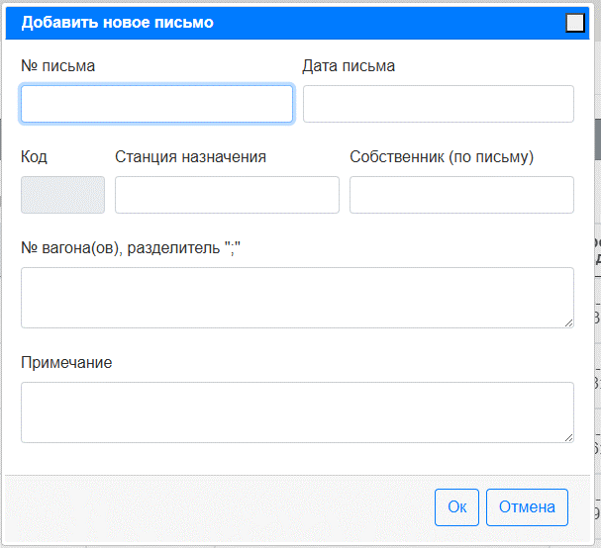
 |  |  |  |  |  |  |  | Название поля | Пояснения
 |  |  |  |  |  |  |  | Номер письма | Ввод вручную
 |  |  |  |  |  |  |  | Дата инструкции | Ввод вручную
 |  |  |  |  |  |  |  | Код
 |  |  |  |  |  |  |  | Станция назначения | набором первых символов названия или кода вводим станцию с общего справочника
 |  |  |  |  |  |  |  | Собственник (по письму) | Ввод вручную
 |  |  |  |  |  |  |  | Номера вагонов | Ввод вручную через ;
 |  |  |  |  |  |  |  | Примечание | Ввод вручную

Заполнили поля ввода нажали ОК, и сформировалась стока письма

Статус | № Письма | от | Кол-во вагонов | Собственник (по письму) | Код | Станция назначения | Примечание | Строка создана | Создал строку | Строку правил | Правил
В работе | 2853 | 6/11/25 | 49 | ЛЕМТРАНС | 429712 | ТЕРНЫ |  | 6/11/25 | EUROPE\vnsatskaya

Пример писем на листе 1.1

